Лист1
 |  |  | УТВЕРЖДАЮ:
 |  |  | Генеральный директор
 |  |  | ООО «Сидак СП»
 |  |  | _____________ Репичев Д.А.
 |  |  | «____» ______________2025г.

Протокол испытаний на воздействие жидкостей фасада в пленках №201, №168 от 23.09.2025г.

1. Цель проведения испытания: оценить прочность покрытия при нагреве фасада в материалах:
Тип материала | Номер Sidak | Наименование у поставщика | Толщина
Пленка | №201 | LG | 0.53
Пленка | №168 | Hornschuch | 0.3

2. Продукция: Детали для изготовления мебели в пленке ПВХ/ПЭТ
3. НД на продукцию: ТУ 31.09.10-012-46275274-2022 Детали для изготовления мебели в пленке ПВХ/ПЭТ
4. Место проведения замеров: ООО «Сидак-СП», Россия, Ленинградская обл., Гатчинский р-н, г.п. Сиверский, ул. Заводская 9, корп.2.
5. Оборудование для проведения испытаний: Чашки Петри, Кофе (готовый к применению напиток, на основе зернового материала, охлаждённый до комнатной температуры); Масло; Ацетон; Вода; Чистая сухая ветошь; мыльный раствор; скотч малярный (для фиксации образца на плоскости).
6. Условия проведения испытаний: температура окружающего воздуха – 20-25°С, влажность не измерялась.
7. Присутствовали:
Руководитель службы качества Камынин В.А./
8. Метод определения: ГОСТ 27627-88.Продолжительность воздействия: - Кофе: 1 час; Масло: 1 час; Ацетон: 10 минут.Расположить образец на ровную, твердую поверхность и зафиксировать малярным скотчем. Покрытие тщательно протереть сухой мягкой тканью. Выбранный для испытания реагент в объеме около 1 см.куб. вылить на образец и накрыть чашками Петри. По истечении времени испытания чашки Петри снять, оставшуюся жидкость осушить мягкой тканью, не допуская трения ее об испытуемую поверхность. Испытуемый образец выдержать, не накрывая, в течение 16-24 часов. После испытания и выдержки образцы сначала протирают тканью, смоченной в мыльном растворе, а затем водой и тщательно вытирают сухой тканью. По истечении 30 минут визуально оценить результат.

Таблица №2 Материалы для изготовления образцов
№ образца | МДФ | Клей | Пленка
1 | МДФ белый 19 мм Кроношпан | Клей Perfotak 154/3 | №201
2 | МДФ белый 19 мм Кроношпан | Клей Perfotak 154/3 | №168

Таблица №3 Испытания образцов
Номер пленки | Тип жидкости | Состояние изделия | Результат воздействия
№201_Кофе | Кофе | 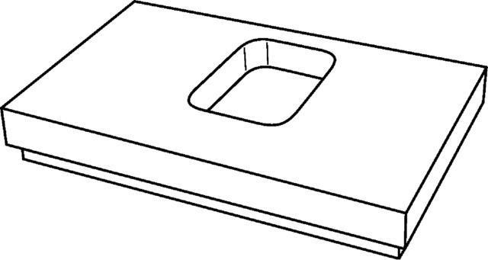 | Незначительное изменение блеска или цвета
№201_Масло | Масло |  | Четко различаемое изменение блеска или цвета/структура изменена незначительно
№168_Кофе | Кофе |  | Никаких изменений
№168_Масло | Масло |  | Четко различаемое изменение блеска или цвета/структура изменена значительно

Критерии для оценки результатов
5 баллов – отсутствие видимых изменений;
4 балла – едва заметное изменение блеска и цвета;
3 балла – незначительное изменение блеска или цвета, при отсутствии изменения структуры испытываемого покрытия;
2 балла – четко различаемое изменение блеска или цвета; структура покрытия изменена незначительно;
1 балл – четко различаемые изменения блеска или цвета; структура испытываемого покрытия заметно изменена или разрушена.

Выводы:
Материал | Тип жидкости | Результат | Оценка
№201 / Кофе | 0.53 | Незначительное изменение блеска или цвета | 3 балла
№201 / Масло | 0.53 | Четко различаемое изменение блеска или цвета/структура изменена незначительно | 2 балла
№168 / Кофе | 0.3 | Никаких изменений | 5 баллов
№168 / Масло | 0.3 | Четко различаемое изменение блеска или цвета/структура изменена значительно | 1 балл

Составил:
Руководитель службы качества Камынин В.А.

Участники испытания:
Руководитель службы качества Камынин В.А. /

Внимание! Данная информация является интеллектуальной собственностью ООО «Сидак-СП»
и предназначена для внутреннего пользования. Распространение без разрешения
правообладателя запрещается.

